关系图
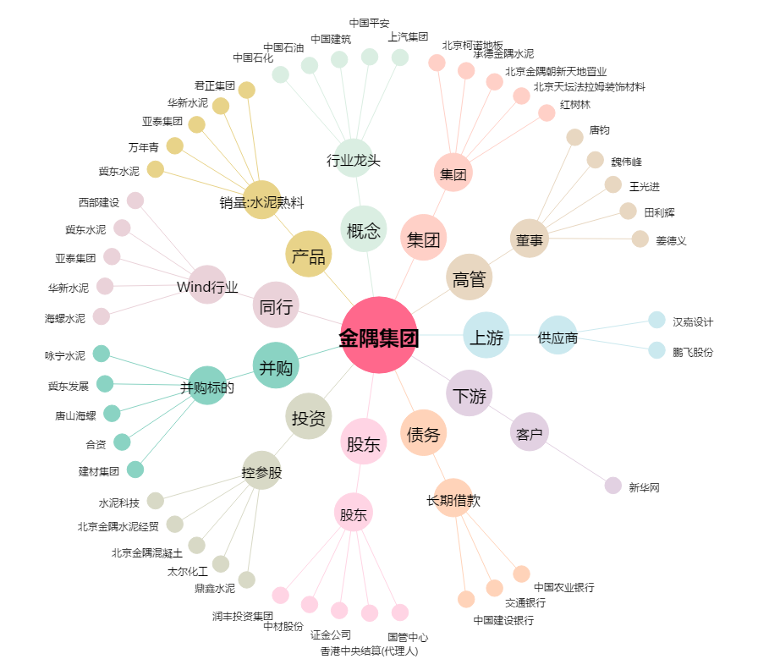
金隅集团[601992.SH] - 关系概览图

